画面階層
ログインページ

トップ
ページ

アカウント一覧
アカウント停止

アカウント凍結解除

プレイヤー検索画面
検索機能

100
商品一覧
プレイヤー情報表示
プレイヤーDB指定1
運営予算取れてから、都度拡張
DB分割実装後に、区分ごとに分ける

ゲーム及び
コンテンツ一覧
ゲーム及びコンテンツ承認後公開機能

プレイヤーDB指定10

コンテンツ・ゲームクロージング機能

メンテナンス画面
メンテ期間設定機能

マスターデータ
バージョン画面
要件定義が落ち着いたら追加でhtmlページ追加作成
バージョン情報切り替え

お知らせ一覧画面
お知らせ編集画面

ピックアップバナー一覧画面
バナー登録・設定画面

操作ログ一覧画面
ログ詳細ポップアップ
運営予算取れてから、都度拡張

サーバーとビジネス分析を分離する時に用意

KPI一覧
DAU,月次売上,HAU,ピックアップ訴求結果 etc

商品購入履歴
商品購入履歴検索機能

ログアウト

W

画面遷移図_ログインフロー一覧
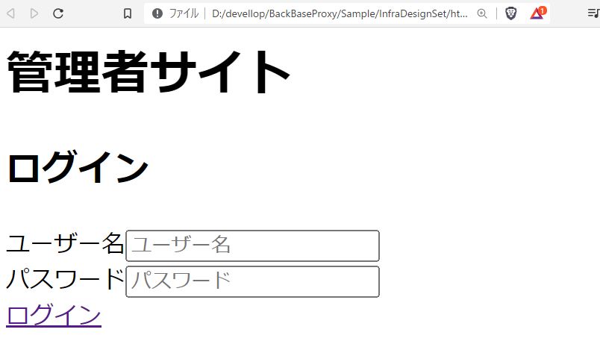
<<開始点>>

ログイン画面


ログイン完了後

トップ画面

画面遷移図の例 | 画面レイアウトの例

画面遷移図_ログアウトフロー
<<開始点>>

トップ画面

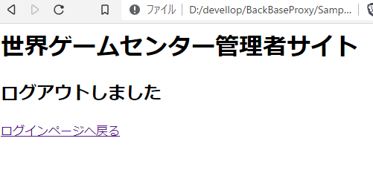

ログアウト画面

画面遷移図_管理者アカウント整備
<<開始点>>

トップ画面

アカウント一覧
クリック
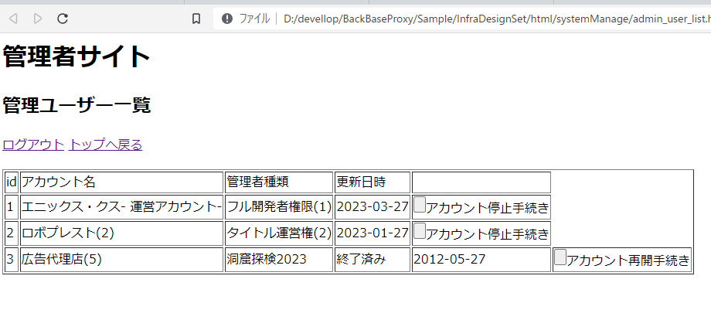

アカウント一覧画面

アカウント各種登録ボタン・

アカウント一覧画面

画面遷移図の例 | 画面レイアウトの例

画面遷移図_お問い合わせ対応_プレイヤー調査
<<開始点>>

トップ画面

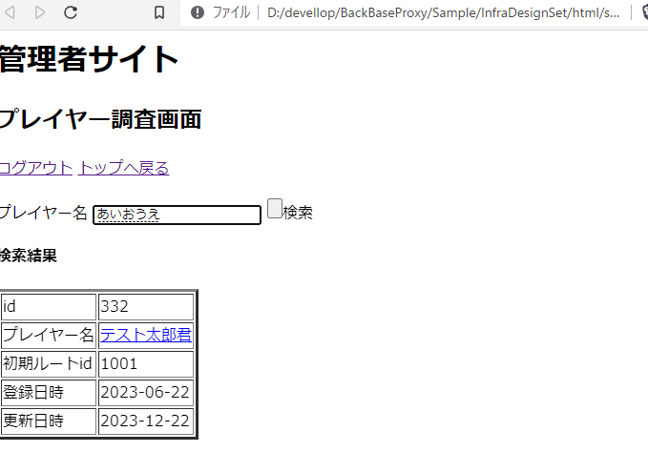

プレイヤー調査

画面遷移図の例 | 画面レイアウトの例

画面遷移図_ゲーム及びコンテンツ承認フロー
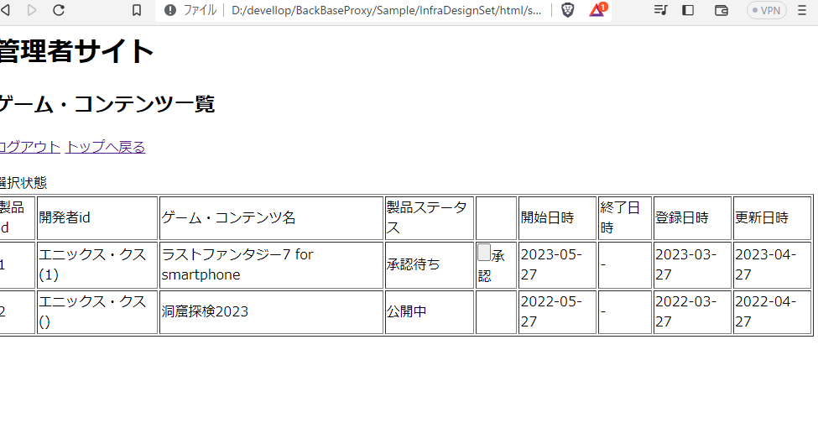
<<開始点>>

トップ画面

画面遷移図_プラットフォーム共通商品一覧フロー
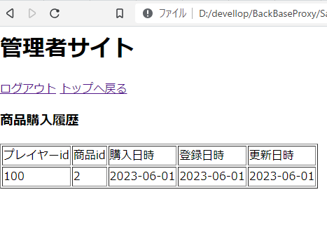
<<開始点>>

トップ画面

